상품제안서
로웰 15OZ 러브 포토머그 | 상품코드: S45906

 |  |  |  |  |  |  | 02-713-8555 | www.synergygift.co.kr
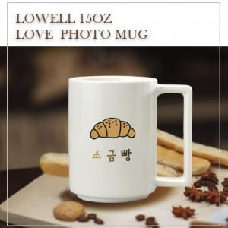

【상세/제작정보】 | <span style="font-size: 14pt;">※ 200개 미만 선물포장 진행시 120,000원(VAT별도) 비용 발생 됩니다.</span>

【인쇄/포장옵션】 | 풀칼라, 올라운드 / 포장지포장

【공급단가】 | 수량 | 100~ | 300~ | 1,000~ | 3,000~ | 5,000~
*VAT별도 | 단가 | 4,670원 | 4,440원 | 4,260원 | 4,190원 | 4,110원

【상품 URL】 | https://www.synergygift.co.kr:443/src/goods_detail.php?gdno=45906

